General Information
UPDATE | 2018-07-31 16:15:50 | STORY | Fy | Fyt | 梁版 fc' | 柱牆 fc' | SDL | LL | band | 版厚 | 保護層 | 操作流程
PROJECT |  | RF | 4200 | 4200 | 245 | 245 | 0.3 | 0.3 |  |  | 4 | 1 | 貼上 RCAD 配筋表格
SUBJECT |  | R3 | 4200 | 4200 | 245 | 245 | 0.3 | 0.3 |  |  | 4 | 2 | 輸入左側部分專案資料 ( fc' 依 Etabs 樓層 )
 |  | R2 | 4200 | 4200 | 245 | 245 | 0.3 | 0.3 |  |  | 4 | 3 | 輸入下方頂樓(不含屋突)與地面層
 |  | R1 | 4200 | 4200 | 280 | 245 | 0.3 | 0.3 |  |  | 4 | 4 | 按下 Expert Check
 |  | 11F | 4200 | 4200 | 245 | 245 | 0.15 | 0.3 |  |  | 4 | 5 | 可於 Rule 查閱錯誤資訊
 |  | 10F | 4200 | 4200 | 280 | 280 | 0.15 | 0.3 |  |  | 4
 |  | 9F | 4200 | 4200 | 280 | 280 | 0.15 | 0.3 |  |  | 4 | 注意事項
 |  | 8F | 4200 | 4200 | 280 | 280 | 0.15 | 0.3 |  |  | 4 | 1 | 樓層由高到低按照順序排列
 |  | 7F | 4200 | 4200 | 280 | 280 | 0.15 | 0.3 |  |  | 4 | 2 | SDL LL，用於載重預警
 |  | 6F | 4200 | 4200 | 280 | 280 | 0.15 | 0.3 |  |  | 4 | 3 | 輸入 1F 與 RF，以判斷非耐震層與頂樓區
 |  | 5F | 4200 | 4200 | 350 | 350 | 0.15 | 0.3 |  |  | 4
 |  | 4F | 4200 | 4200 | 350 | 350 | 0.15 | 0.3 |  |  | 4 | 頂樓 | R1
 |  | 3F | 4200 | 4200 | 350 | 350 | 0.15 | 0.3 |  |  | 4 | 地面層 | 1F
 |  | 2F | 4200 | 4200 | 350 | 350 | 0.15 | 0.3 |  |  | 4
 |  | 1F | 4200 | 4200 | 350 | 350 | 0.3 | 0.5 |  |  | 4
柱 SCAN
大梁 SCAN
 |  | B1 | 4200 | 4200 | 350 | 350 | 0.1 | 0.5 |  |  | 4
 |  | B2 | 4200 | 4200 | 350 | 350 | 0.1 | 0.5 |  |  | 4
 |  | B3 | 4200 | 4200 | 280 | 350 | 0.1 | 0.5 |  |  | 4
小梁 SCAN
地梁 SCAN

Release Notes
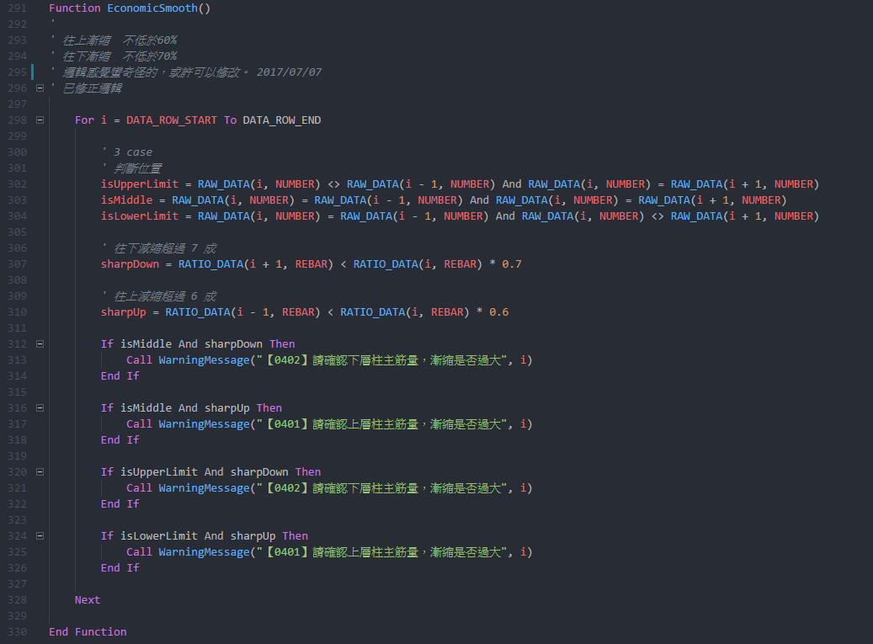
Project | RC Scan
Current version | 2.1.0

2018-07-31 | 2.2.0 | 1 | 增加版厚
 |  | 2 | 修正操作流程
 |  | 3 | 增加保護層
 |  | 4 | 減少假設，改由使用者輸入

2018-07-02 | 2.1.0 | 1 | 柱主筋錯誤提示
 |  | 2 | 分開 Scan

2018-06-29 | 2.0.0 | 1 | 新增密碼保護

 | 2.1 | 1 | 調整 1F 與頂樓判斷方式，造成向下不相容的狀況，所以更新大版本號。
 |  | 2 | 下一版準備增加的功能：驗證資料的正確性
 |  | 3 | 下一版準備增加的功能：增加版厚
 |  | 4 | 下一版準備增加的功能：修正文字

 | 1.4 | 1 | 修正耐震部分不必檢討地下層
 |  | 2 | 優化速度
 |  | 3 | 調整格式
 |  | 4 | 調整輸出表格

 | 1.23 | 1 | 修正高樓區樓層錯誤問題

 | 1.22 | 1 | Mac 版本容易出現無法預期的錯誤，不推薦在 Mac 執行

 | 1.21 | 1 | 自動檢查更新版本與 Mac 相容
 |  | 2 | 優化效能，刪除不需要的名稱與連線

 | 1.19 | 1 | 為避免使用到未修正的錯誤檔案，導致錯誤的結果，從此版本後新增自動檢查版本功能

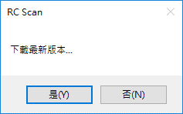

 |  | 2 | 修正柱繫筋 X Y 向相反
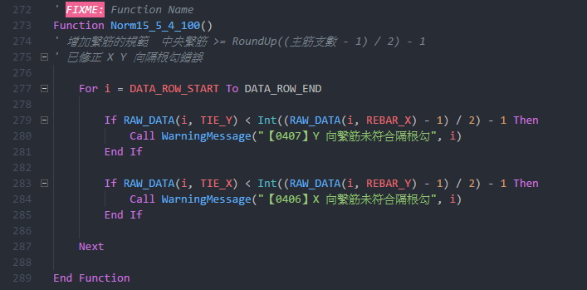

 |  | 3 | 修正柱橫向鋼筋規範
 |  | 4 | X Y 雙向分開檢討

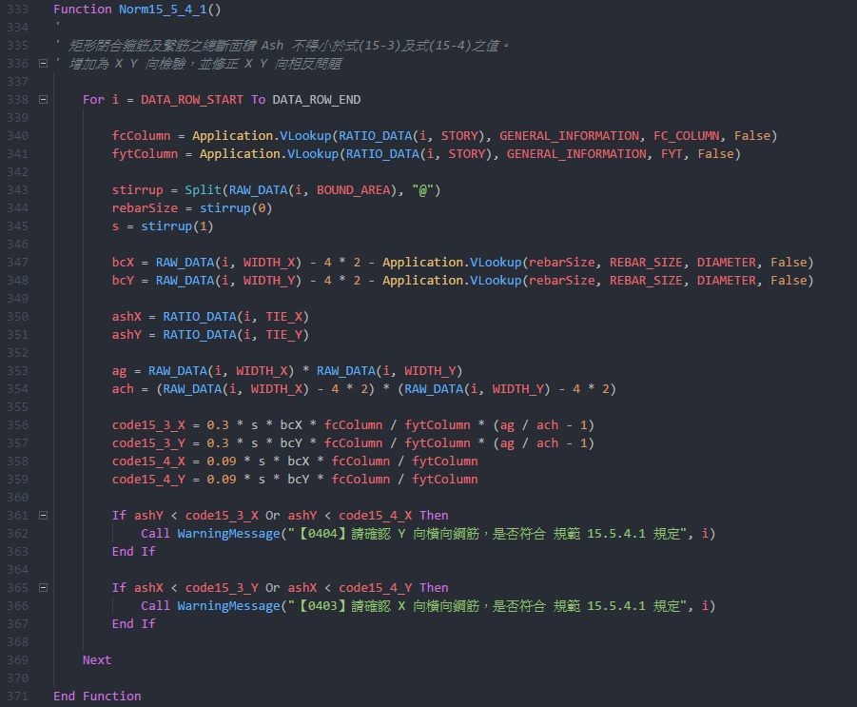

 |  | 5 | 小於 400 cm 梁不檢討相對鋼筋量

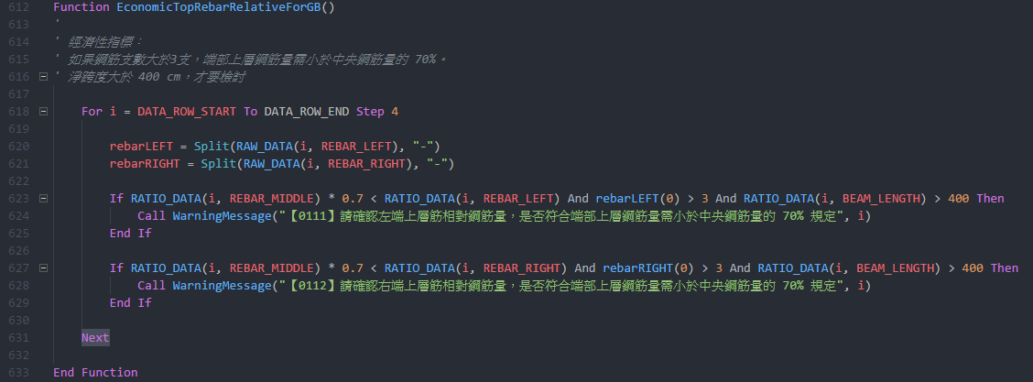

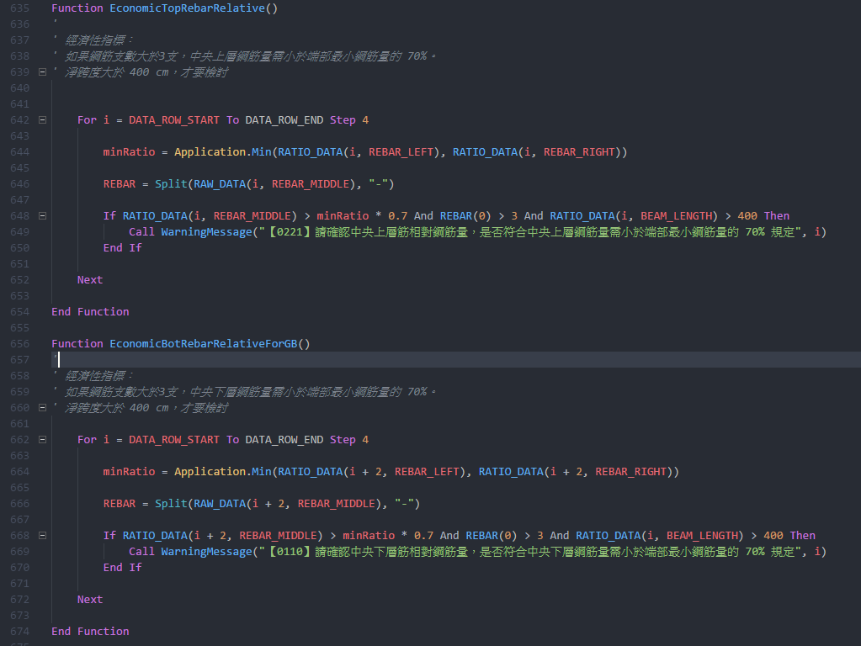

 |  | 6 | 修正柱上下層減縮限制

